Anleitung


Handball – Wir. Gewinnen. Gemeinsam.
Anleitung zu den Abrechnungsformularen

Nutzer der Abrechnungsformulare
Schritt 1: | Geben Sie alle Ihre Abrechnungsdaten in dem Reiter "Definition_Nutzer" ein. Für den Fall, dass sich Ihre Daten ändern, ändern Sie diese einmalig in den dafür hinterlegten Feldern. Achtung: Das Feld "Trainerlizenz" ist als Dropdown-Box hinterlegt.

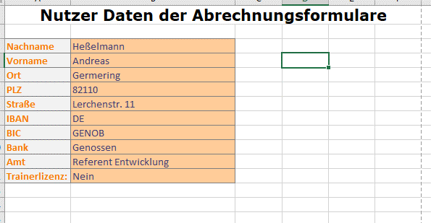

Schritt 2: | Überprüfen Sie, ob im Reiter "Definition_Verband_Region" die richtigen Daten des Mandanten, also des Bezirks oder des BHVs, angegeben sind. Diese werden dann in allen Formularen angezeigt. Sollten sich Daten des Mandanten ändern, können Sie diese dort auch ganz einfach ändern. Sollten Sie öfters für mehrere Mandanten abrechnen, ist es von Vorteil, diese Excel für jeden benötigten Mandanten einmal zu speichern. Achtung: Die Felder "Region" und "zu Händen Anrede" sind als Dropdown-Box hinterlegt.

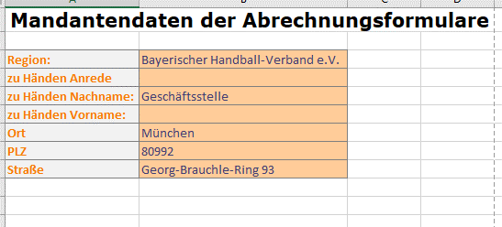

Schritt 3: | Ausfüllen der Formulare!
 | Wenn Sie in Schritt 1 und 2 alle Daten hinterlegt haben, können Sie in den Formularen alle für das Formular benötigten Daten in den gelben Feldern eintragen. Die grünen Felder werden automatisch übetragen oder berechnet.

Achtung: | Alle nicht gelben Felder der Formulare sind gesperrt und können nicht von Ihnen bearbeitet werden. Sollten sich Änderungen der Beträge etc. ergeben, werden die Felder duch die BHV Geschäftstelle korrigiert. Die neuen Formulare finden Sie dann auf unserer Webseite (www.bhv-online.de). Sollten Sie Fehler in unseren Formularen finden, dann wenden Sie sich bitte an info@bhv-online.de.

Schritt 4: | Digitale Unterschrift
 | Mit der Einführung von Docuware, unserem neuen Dokumentenmanagementsystem, bevorzugen wir das Zusenden, bzw. den Upload der Rechnungen im PDF-Format. Hierzu ist es erforderlich, dass Sie in der Abrechnung ihre Unterschrift digitalisiert einfügen. Dafür kopieren Sie Ihre Unterschrift aus Ihren Bildern oder einer Ihrer Briefvorlagen und kopieren diese mit dem Rechtsklick auf das gelbe Unterschriftenfeld in die Abrechnung. Nun müssen Sie möglicherweise das Bild noch etwas größer oder kleiner ziehen und dann Sie sie fertig. Sollten Sie Ihre Unterschrift nich in das Dokument kopieren wollen, können Sie dort auch einfach gez. Vor- und Nachname eintragen.

Schritt 5a: | Versand per E-Mail
 | Schicken Sie Ihre Abrechnungen, die Sie als PDF gespeichert haben, per Mail an den Verantwortlichen der entsprechenden Region. Bitte vergessen Sie nicht, mögliche Nachweise von Auslagen mit anzuhängen.

Schritt 5b: | Versand per Upload (wenn Sie eine Docuwareaccount besitzen)
 | Haben Sie einen Docuwareaccount, können Sie sich unter folgendem Link anmelden und ihre Rechnungen hochladen: https://bayerischer-hv.docuware.cloud . Ansonsten kann Ihnen Ihr Bezirk/der BHV ein Uploadformular, in das Sie Ihre Abrechnungen hochladen können, zur Verfügung stellen.

Reisekosten


 |  |  |  |  | Bayerischer Handball-Verband e.V.

Handball – Wir. Gewinnen. Gemeinsam.

Bayerischer Handball-Verband e.V.

Geschäftsstelle

Georg-Brauchle-Ring 93

80992 München

 |  |  |  |  |  | Reisekostenabrechnung
 |  |  |  |  |  | Die im Formular gelb unterlegten Felder müssen ausgefüllt werden, die grün unterlegten werden automatisch berechnet!
Die Abrechnung ist spätestens 6 Wochen nach der Veranstaltung einzureichen.

I. Angaben

Zu- und Vorname: |  | Testmann Tester |  |  |  |  | Amt: | Referent Test
Anschrift |  | Teststraße, 82110 Testort
Fahrt von |  |  |  |  |  | nach |  |  | und zurück
Abfahrt ab Wohnort am |  |  |  |  | um |  |  | Uhr
Ankunft an Wohnort am |  |  |  |  | um |  |  | Uhr
tatsächlich Einsatzzeit von |  | 14:00:00 |  |  | bis | 18:00:00 |  | Uhr Stunden: | 4:00:00
Zweck der Reise
Mitfahrer

II. Fahrtkosten

Bundesbahn (mit/ohne Zuschlag) |  |  |  |  |  |  |  | 0.00 €
Zubringerkosten/ÖPNV |  |  |  |  |  |  |  | 0.00 €
PKW |  |  | 0.00 | km x | 0.27 € |  |  | 0.00 €
PKW (nicht genehmigt) |  |  | 0.00 | km x | 0.10 € |  |  | 0.00 €
Mitfahrer |  |  | 0.00 | km x | 0.03 € | 0 | x Zahl d. Mitf. | 0.00 €
Flug |  |  |  |  |  |  |  | 0.00 €

Fahrtkosten gesamt |  |  |  |  |  |  |  |  | 0.00 €

III. Übernachtungskosten (ohne Beleg höchstens 17,00 € sonst Belege anhängen)

 | 0 | Nächte zu |  | 0.00 € |  |  |  |  | 0.00 €

IV. Tagegelder |  | abzgl. | Frühstück | Mittag | Abend | Vollverpfl. | Gesamtabzug
(Für Honorartrainer nur bei dezentralen Maßnahmen!)
1. Tag | 0.00 € |  | 4.80 € | 9.60 € | 9.60 € | 21.60 € | 0.00 € |  | 0.00 €
2. Tag | 0.00 € |  | 4.80 € | 9.60 € | 9.60 € | 21.60 € | 0.00 € |  | 0.00 €
3. Tag | 0.00 € |  | 4.80 € | 9.60 € | 9.60 € | 21.60 € | 0.00 € |  | 0.00 €

V. Sonstige Kosten |  | Belege bitte an das Reisekostenformular anhängen!
Kommentar: |  |  |  |  |  |  |  |  | 0.00 €

VI. Gesamtkosten (II bis VI) |  |  |  |  |  |  |  |  | 0.00 €

VII. Bankverbindung |  |  |  |  | IBAN: | XX 2507 2347 2222 3745
Bank: | Testbank |  |  |  | BIC: | TestBic

Ort, Datum: | Testort, 15.5.2020 |  |  |  |  | Unterschrift:

Tagessatzregelung bei Abwesenheit von:
24 Stunden = 24,00 €
weniger als 24 Stunden, aber mindestens 14 Stunden = 12,00 €
weniger als 14 Stunden, aber mindestens 8 Stunden = 6,00 €

Entschädigungen Schiedsrichter


 |  |  |  |  |  | Bayerischer Handball-Verband e.V.
Handball – Wir. Gewinnen. Gemeinsam.

Bayerischer Handball-Verband e.V.
Geschäftsstelle
Georg-Brauchle-Ring 93
80992 München |  |  |  |  | Aufwandsentschädigungen Schiedsrichter
 |  |  |  |  |  |  | Die im Formular gelb unterlegten Felder müssen ausgefüllt werden, die grün unterlegten werden automatisch berechnet!

I. Angaben
Zu- und Vorname: |  |  | Testmann Tester |  |  |  |  | Amt: | Referent Test
Anschrift |  |  | Teststraße, 82110 Testort
Maßnahme:

II. Honorar für BHV-Referenten
Einsatztag (Datum) | Art |  | von Uhrzeit |  | bis Uhrzeit |  | Pause |  | Stunden | Vergütung
 | BO |  | 1:00 |  | 2:00 |  |  |  | 1:00:00 | 17.00 €
 |  |  |  |  |  |  |  |  |  | 0.00 €
 |  |  |  |  |  |  |  |  |  | 0.00 €
 |  |  |  |  |  |  |  |  |  | 0.00 €
 |  |  |  |  |  |  |  |  |  | 0.00 €
 |  |  |  |  |  |  |  |  |  | 0.00 €
Aufwandsentschädigungen:
a) Lehrabende (LA) |  | LA | 25.00 €
b) Theorieprüfung (TP) |  | TP | 25.00 € | Die Abrechnung ist spätestens 6 Wochen nach der Veranstaltung einzureichen.
c) SR-Beobachtung (BO) |  | BO | 17.00 €
Aufwandsentschädigung gesamt |  |  |  |  |  |  |  |  |  | 17.00 €

III. Überweisen an |  |  | Bank | Testbank
 |  |  | IBAN | XX 2507 2347 2222 3745
 |  |  | BIC | TestBic

Ort, Datum: |  | Testort, 15.5.2020 |  |  |  | Unterschrift:

